Přihláška
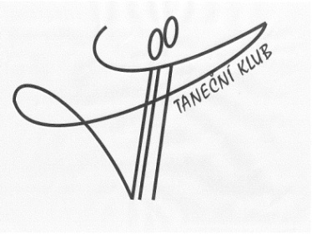
 | PŘIHLÁŠKA I. turnus
 | na letní taneční soustředění dospělých
 | 3. července - 6. července 2026

Jméno a příjmení partnera:
Jméno a příjmení partnerky:
e-mail:
Mobil:

TANEČNÍ SOUSTŘEDĚNÍ

Cena výuky na všechny 3 dny činí 1350,- Kč/osobu

Prosím zakřížkujte Vámi požadované služby (barevná pole):
Přihlašujeme 2 osoby na výuku ve dnech: |  |  | 450.00 | /osobu/den

 |  | zakřížkujte |  | sobota |  |  | 900.00 | 0
 |  |  |  | neděle |  |  | 900.00 | 0
 |  |  |  | pondělí |  |  | 900.00 | 0

Přihlašujeme ubytování 2 osob: |  |  | 460.00 | /osobu a noc bez snídaně

 |  | zakřížkujte |  | 3.7. - 4.7. 2026 |  |  | 920.00 | 0
 |  |  |  | 4.7. -5.7. 2026 |  |  | 920.00 | 0
 |  |  |  | 5.7.- 6.7. 2026 |  |  | 920.00 | 0

 |  |  |  | bez ubytování

Přihlašujeme 2 osoby obědy/večeře: |  |  | 210.00 | /osobu | 210.00 | /osobu
 |  |  | obědy |  | večeře

 |  | zakřížkujte |  | sobota |  | sobota | 420.00 | 0 | 420.00
 |  |  |  | neděle |  | neděle | 420.00 | 0 | 420.00
 |  |  |  | pondělí |  |  | 420.00 | 0
 |  |  |  |  |  |  |  | 0
 |  |  |  |  | bez stravování |  |  | 0

 |  |  |  |  | automatický výpočet ceny dle přihlášky
 |  |  |  |  |  | 0.00

Snídani si každý zajišťuje sam ve vlastní režii.

Možnosti platby:
1) | na účet: | 2796997123/0800
 | variabilní symbol: | Variabilní symbol Vám sdělíme v potvrzovacím e-mailu přijetí Vaší přihlášky
 | částka: | dle přihlášky
2) | hotově: | "na místě" na začátku soustředění

Těšíme se na Vás |  |  |  | Pavlína a Pavel Jantačovi

